EVIDENCIAS
 | TECNOLOGICO DE ESTUDIOS SUPERIORES DE VILLLA GUERRERO |  | FECHA REVISION
 | ISC | ANGEL OMAR FLORES PEREZ | REPORTE | 5
 | RESIDENCIA PROFESIONAL
 | FECHA | 2025-10-08

SEMANA 5
EVIDENCIAS
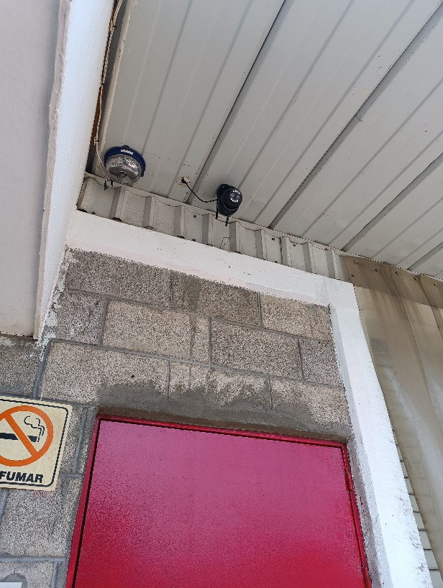 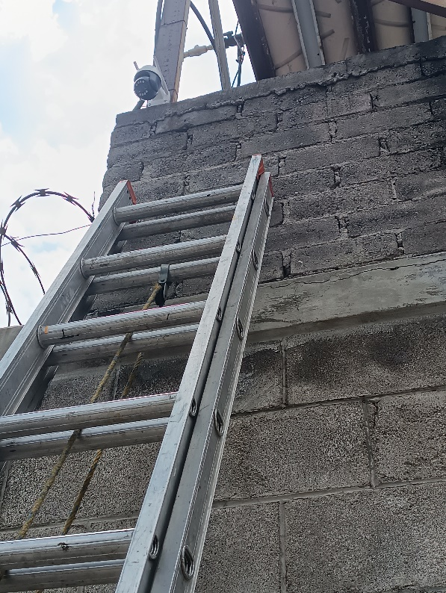 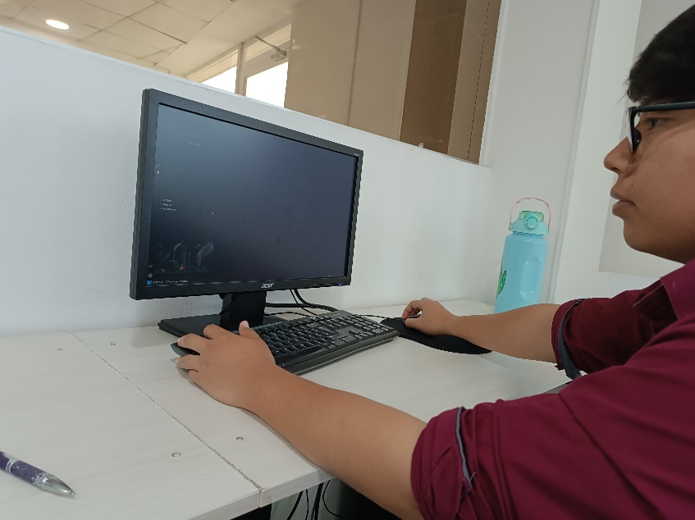 SEMANA 3

ASESOR INTERNO: |  |  |  | ASESOR EXTERNO:

